1
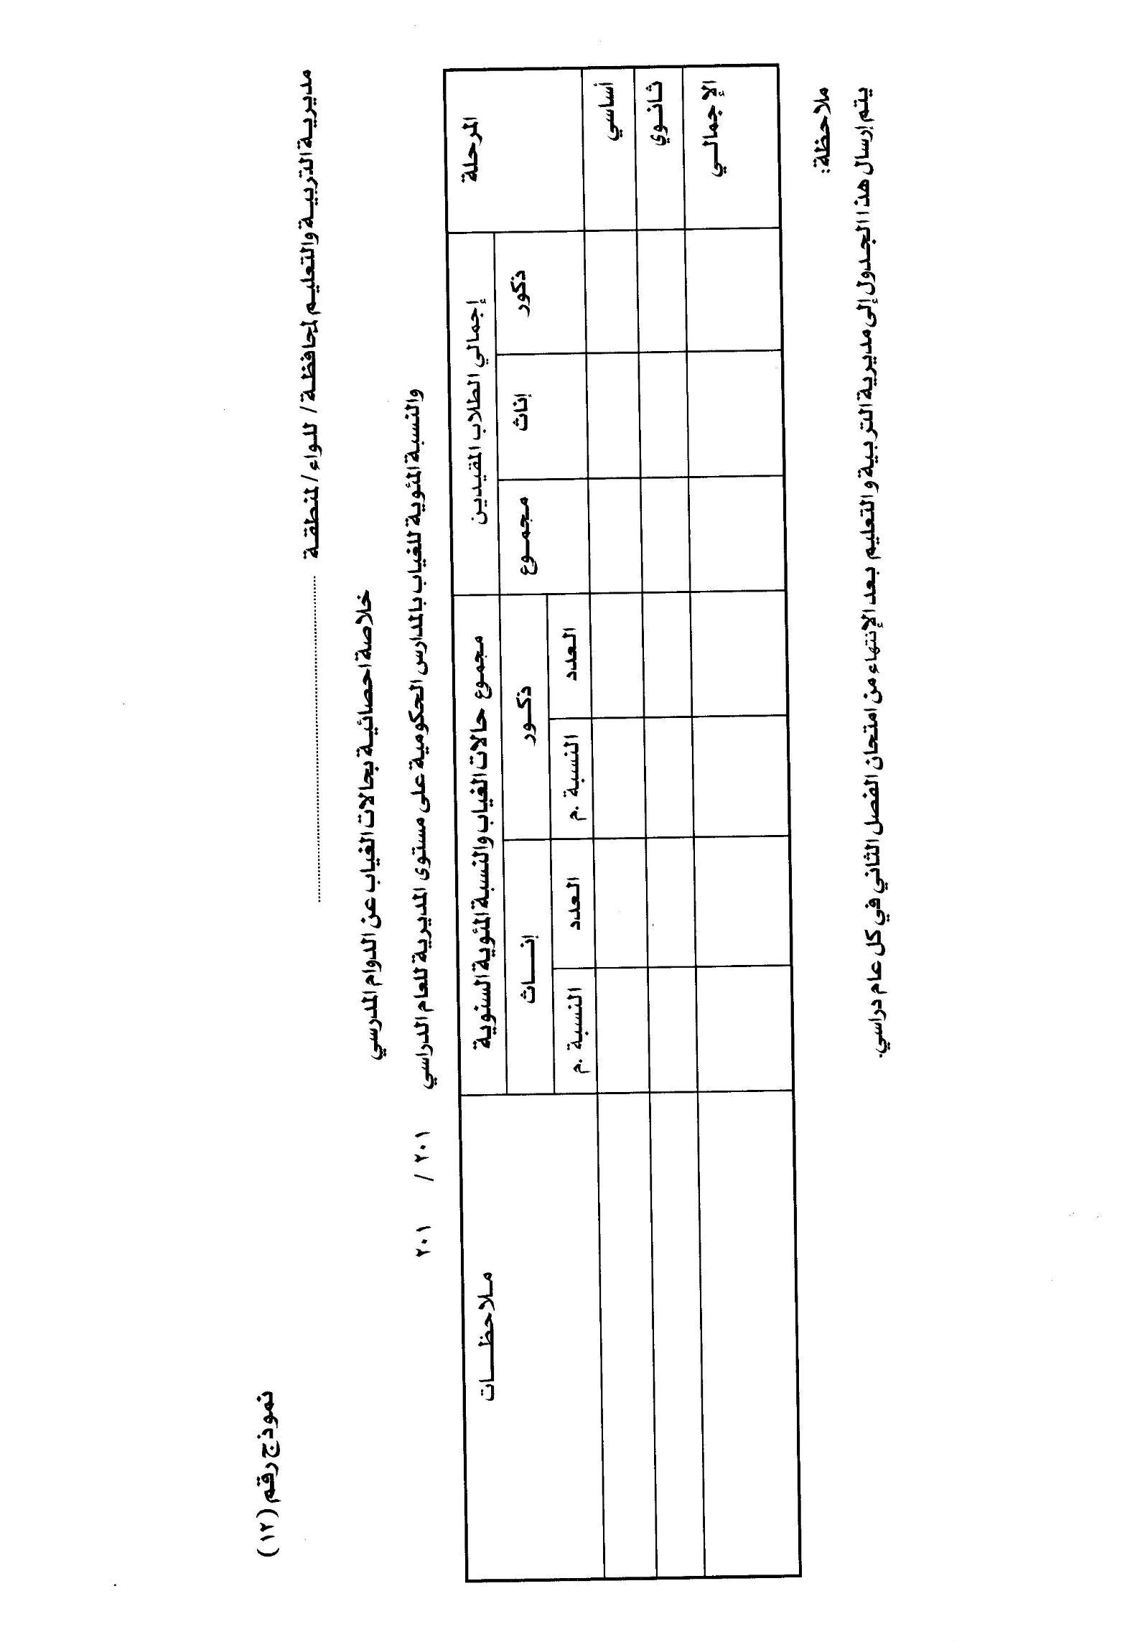
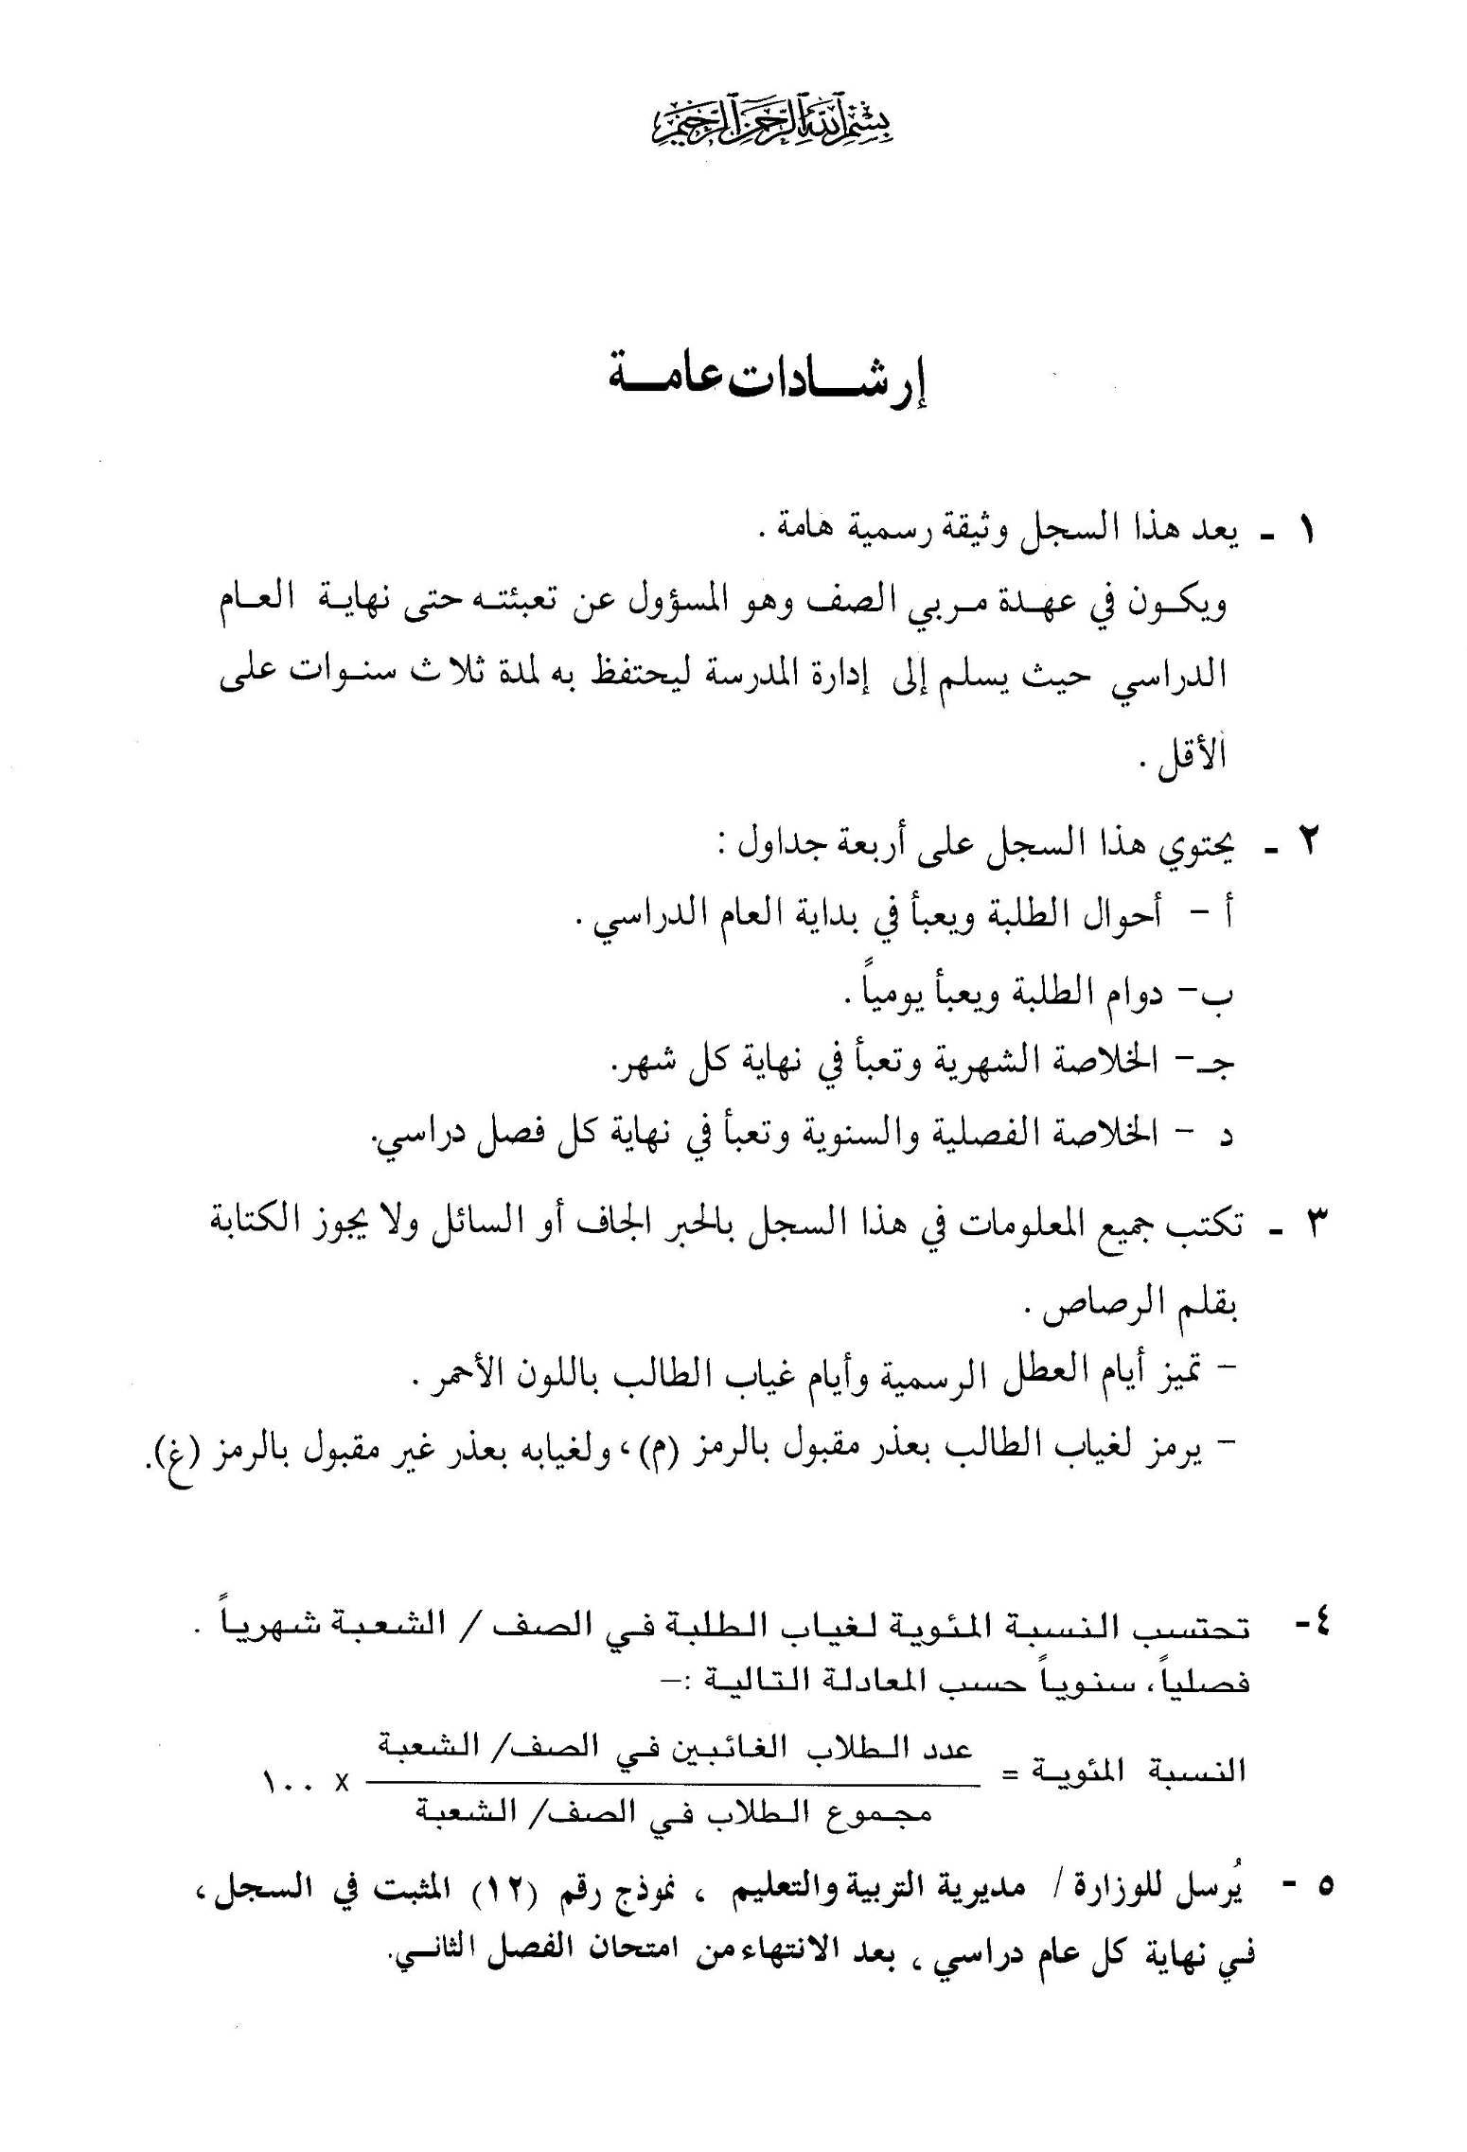

 | 0 |  |  |  |  |  |  | 0

احــــــــــــــــوال |  |  |  |  |  |  |  |  |  |  |  |  |  |  |  |  |  |  |  |  |  | الخـــــــــــــــــــلاصــــــــــــــة
التبرعات المدرسية |  | رقم الايصال | الهلال الاحمر |  | الرقم المتسلسل | اسم الطالب كما ورد في وثيقة الولادة |  |  |  |  |  |  |  | تاريخ الولادة |  |  |  | مكان الولادة |  | الجنسية |  | الرقم المتسلسل |  | مجموع غياب الطالب في كل شهر |  |  |  |  |  |  |  |  |  | مجموع غياب الطالب في الفصل الثاني |  |  | مجموع حضور الطالب في الفصل الثاني ( ) | مجموع حضور الطالب الكلي في السنة ( ) | ملاحظات
فلس | دينار |  | فلس | دينار |  | الاسم الاول |  | اسم الاب |  | اسم الجد |  | اسم العائلة |  | اليوم | الشهر | السنة |  |  |  |  |  |  |  | شباط |  | آذار |  | نيسان |  | ايار |  | حزيران
 |  |  |  |  | 1 |  |  |  |  |  |  |  |  |  |  |  |  |  |  |  |  | 1 |  |  |  |  |  |  |  |  |  |  |  |  |  |  |  |  |  | 1536840649
 |  |  |  |  | 2 |  |  |  |  |  |  |  |  |  |  |  |  |  |  |  |  | 2 |  |  |  |  |  |  |  |  |  |  |  |  |  |  |  |  |  | 1536840820
 |  |  |  |  | 3 |  |  |  |  |  |  |  |  |  |  |  |  |  |  |  |  | 3 |  |  |  |  |  |  |  |  |  |  |  |  |  |  |  |  |  | 1511088761
 |  |  |  |  | 4 |  |  |  |  |  |  |  |  |  |  |  |  |  |  |  |  | 4 |  |  |  |  |  |  |  |  |  |  |  |  |  |  |  |  |  | 1540700629
 |  |  |  |  | 5 |  |  |  |  |  |  |  |  |  |  |  |  |  |  |  |  | 5 |  |  |  |  |  |  |  |  |  |  |  |  |  |  |  |  |  | 1538846570
 |  |  |  |  | 6 |  |  |  |  |  |  |  |  |  |  |  |  |  |  |  |  | 6 |  |  |  |  |  |  |  |  |  |  |  |  |  |  |  |  |  | 1536842203
 |  |  |  |  | 7 |  |  |  |  |  |  |  |  |  |  |  |  |  |  |  |  | 7 |  |  |  |  |  |  |  |  |  |  |  |  |  |  |  |  |  | 1508060815
 |  |  |  |  | 8 |  |  |  |  |  |  |  |  |  |  |  |  |  |  |  |  | 8 |  |  |  |  |  |  |  |  |  |  |  |  |  |  |  |  |  | 1538496440
 |  |  |  |  | 9 |  |  |  |  |  |  |  |  |  |  |  |  |  |  |  |  | 9 |  |  |  |  |  |  |  |  |  |  |  |  |  |  |  |  |  | 1508060155
 |  |  |  |  | 10 |  |  |  |  |  |  |  |  |  |  |  |  |  |  |  |  | 10 |  |  |  |  |  |  |  |  |  |  |  |  |  |  |  |  |  | 1568314317
 |  |  |  |  | 11 |  |  |  |  |  |  |  |  |  |  |  |  |  |  |  |  | 11 |  |  |  |  |  |  |  |  |  |  |  |  |  |  |  |  |  | 1538851473
 |  |  |  |  | 12 |  |  |  |  |  |  |  |  |  |  |  |  |  |  |  |  | 12 |  |  |  |  |  |  |  |  |  |  |  |  |  |  |  |  |  | 1538846260
 |  |  |  |  | 13 |  |  |  |  |  |  |  |  |  |  |  |  |  |  |  |  | 13 |  |  |  |  |  |  |  |  |  |  |  |  |  |  |  |  |  | 2002670784
 |  |  |  |  | 14 |  |  |  |  |  |  |  |  |  |  |  |  |  |  |  |  | 14 |  |  |  |  |  |  |  |  |  |  |  |  |  |  |  |  |  | 1536842645
 |  |  |  |  | 15 |  |  |  |  |  |  |  |  |  |  |  |  |  |  |  |  | 15 |  |  |  |  |  |  |  |  |  |  |  |  |  |  |  |  |  | 1505900788
 |  |  |  |  | 16 |  |  |  |  |  |  |  |  |  |  |  |  |  |  |  |  | 16
 |  |  |  |  | 17 |  |  |  |  |  |  |  |  |  |  |  |  |  |  |  |  | 17
 |  |  |  |  | 18 |  |  |  |  |  |  |  |  |  |  |  |  |  |  |  |  | 18
 |  |  |  |  | 19 |  |  |  |  |  |  |  |  |  |  |  |  |  |  |  |  | 19
 |  |  |  |  | 20 |  |  |  |  |  |  |  |  |  |  |  |  |  |  |  |  | 20
 |  |  |  |  | 21 |  |  |  |  |  |  |  |  |  |  |  |  |  |  |  |  | 21
 |  |  |  |  | 22 |  |  |  |  |  |  |  |  |  |  |  |  |  |  |  |  | 22
 |  |  |  |  | 23 |  |  |  |  |  |  |  |  |  |  |  |  |  |  |  |  | 23
 |  |  |  |  | 24 |  |  |  |  |  |  |  |  |  |  |  |  |  |  |  |  | 24
 |  |  |  |  | 25 |  |  |  |  |  |  |  |  |  |  |  |  |  |  |  |  | 25
 |  |  |  |  | 26 |  |  |  |  |  |  |  |  |  |  |  |  |  |  |  |  | 26
 |  |  |  |  | 27 |  |  |  |  |  |  |  |  |  |  |  |  |  |  |  |  | 27
 |  |  |  |  | 28 |  |  |  |  |  |  |  |  |  |  |  |  |  |  |  |  | 28
 |  |  |  |  | 29 |  |  |  |  |  |  |  |  |  |  |  |  |  |  |  |  | 29
 |  |  |  |  | 30 |  |  |  |  |  |  |  |  |  |  |  |  |  |  |  |  | 30
 |  |  |  |  | 31 |  |  |  |  |  |  |  |  |  |  |  |  |  |  |  |  | 31
 |  |  |  |  | 32 |  |  |  |  |  |  |  |  |  |  |  |  |  |  |  |  | 32
 |  |  |  |  | 33 |  |  |  |  |  |  |  |  |  |  |  |  |  |  |  |  | 33
 |  |  |  |  | 34 |  |  |  |  |  |  |  |  |  |  |  |  |  |  |  |  | 34
 |  |  |  |  | 35 |  |  |  |  |  |  |  |  |  |  |  |  |  |  |  |  | 35
 |  |  |  |  | 36 |  |  |  |  |  |  |  |  |  |  |  |  |  |  |  |  | 36
 |  |  |  |  | 37 |  |  |  |  |  |  |  |  |  |  |  |  |  |  |  |  | 37
 |  |  |  |  | 38 |  |  |  |  |  |  |  |  |  |  |  |  |  |  |  |  | 38
 |  |  |  |  | 39 |  |  |  |  |  |  |  |  |  |  |  |  |  |  |  |  | 39
 |  |  |  |  | 40 |  |  |  |  |  |  |  |  |  |  |  |  |  |  |  |  | 40
 |  |  |  |  | 41 |  |  |  |  |  |  |  |  |  |  |  |  |  |  |  |  | 41
 |  |  |  |  | 42 |  |  |  |  |  |  |  |  |  |  |  |  |  |  |  |  | 42
 |  |  |  |  | 43 |  |  |  |  |  |  |  |  |  |  |  |  |  |  |  |  | 43
 |  |  |  |  | 44 |  |  |  |  |  |  |  |  |  |  |  |  |  |  |  |  | 44
 |  |  |  |  | 45 |  |  |  |  |  |  |  |  |  |  |  |  |  |  |  |  | 45
 |  |  |  |  | 46 |  |  |  |  |  |  |  |  |  |  |  |  |  |  |  |  | 46
 |  |  |  |  | 47 |  |  |  |  |  |  |  |  |  |  |  |  |  |  |  |  | 47
 |  |  |  |  | 48 |  |  |  |  |  |  |  |  |  |  |  |  |  |  |  |  | 48
 |  |  |  |  | 49 |  |  |  |  |  |  |  |  |  |  |  |  |  |  |  |  | 49
 |  |  |  |  | 50 |  |  |  |  |  |  |  |  |  |  |  |  |  |  |  |  | 50
 |  |  |  |  | 51 |  |  |  |  |  |  |  |  |  |  |  |  |  |  |  |  | 51
 |  |  |  |  | 52 |  |  |  |  |  |  |  |  |  |  |  |  |  |  |  |  | 52
 |  |  |  |  | 53 |  |  |  |  |  |  |  |  |  |  |  |  |  |  |  |  | 53
 |  |  |  |  | 54 |  |  |  |  |  |  |  |  |  |  |  |  |  |  |  |  | 54
 |  |  |  |  | 55 |  |  |  |  |  |  |  |  |  |  |  |  |  |  |  |  | 55

جــــــــــــــــــــــدول |  |  |  |  |  |  |  |  |  |  |  |  |  |  |  |  |  |  |  |  |  |  | الطلبــــــــــــــــــــــــــة
الرقم المتسلسل | اسم الطالب كاملا |  |  |  | مجموع غياب الطالب في كل شهر |  |  |  |  |  |  |  |  |  |  | مجموع غياب الطالب في الفصل الاول |  |  | مجموع حضور الطالب في الفصل الاول ( ) |  |  | الديانة |  | العمر في بداية العام الدراسي |  |  | الصفوف التي اعادها الطالب |  |  |  | اسم ولي الامر |  | درجة القرابة |  | عمله |  | رقم الهاتف | مكان السكن | ملاحظات
 | الاسم الاول | اسم الاب | اسم الجد | اسم العائلة | آب | ايلول |  | تشرين الاول |  | تشرين الثاني |  | كانون الاول |  | كانون الثاني |  |  |  |  |  |  |  |  |  | اليوم | الشهر | السنة
1
2
3
4
5
6
7
8
9
10
11
12
13
14
15
16
17
18
19
20
21
22
23
24
25
26
27
28
29
30
31
32
33
34
35
36
37
38
39
40
41
42
43
44
45
46
47
48
49
50
51
52
53
54
55
الصف والشعبة : |  |  |  |  |  |  |  | الشهر: آب |  |  |  |  |  |  |  |  |  |  | دوام |  |  | الطلبة |  |  |  |  |  |  | الفصل: الاول |  |  |  |  |  |  |  | السنة الدراسية :2026/2025
الرقم المتسلسل | اسم الطالب ايام الشهر |  |  |  | التاريخ | 1 | 2 | 3 | 4 | 5 | 6 | 7 | 8 | 9 | 10 | 11 | 12 | 13 | 14 | 15 | 16 | 17 | 18 | 19 | 20 | 21 | 22 | 23 | 24 | 25 | 26 | 27 | 28 | 29 | 30 | 31 | مجموع الحضور من ( ) | ايام غياب الطالب في الشهر | ملاحظات
 | الاسم الاول | اسم الاب | اسم الجد | اسم العائلة | اليوم | الأثين | الثلاثاء | الأربعاء | الخميس | الجمعة | السبت | الأحد | الأثين | الثلاثاء | الأربعاء | الخميس | الجمعة | السبت | الأحد | الأثين | الثلاثاء | السبت | الأحد | الأثين | الثلاثاء | الأربعاء | الخميس | الجمعة | السبت | الأحد | الأثين | الثلاثاء | الأربعاء | الخميس
1
2
3
4
5
6
7
8
9
10
11
12
13
14
15
16
17
18
19
20
21
22
23
24
25
26
27
28
29
30
31
32
33
34
35
36
37
38
39
40
41
42
43
44
45
46
47
48
49
50
51
52
53
54
55
الصف والشعبة : |  |  |  |  |  |  |  | الشهر: حزيران |  |  |  |  |  |  |  |  |  |  | دوام |  |  | الطلبة |  |  |  |  |  |  | الفصل: الاول |  |  |  |  |  |  |  | السنة الدراسية :2026/2025
الرقم المتسلسل | اسم الطالب ايام الشهر |  |  |  | التاريخ | 1 | 2 | 3 | 4 | 5 | 6 | 7 | 8 | 9 | 10 | 11 | 12 | 13 | 14 | 15 | 16 | 17 | 18 | 19 | 20 | 21 | 22 | 23 | 24 | 25 | 26 | 27 | 28 | 29 | 30 | 31 | مجموع الحضور من ( ) | ايام غياب الطالب في الشهر | ملاحظات
 | الاسم الاول | اسم الاب | اسم الجد | اسم العائلة | اليوم | الخميس | الجمعة | السبت | الأحد | الأثين | الثلاثاء | الأربعاء | الخميس | الجمعة | السبت | الأحد | الأثين | الثلاثاء | الأربعاء | الخميس | الجمعة | الأربعاء | الخميس | الجمعة | السبت | الأحد | الأثين | الثلاثاء | الأربعاء | الخميس | الجمعة | السبت | الأحد | الأثين | الثلاثاء | الأربعاء
1
2
3
4
5
6
7
8
9
10
11
12
13
14
15
16
17
18
19
20
21
22
23
24
25
26
27
28
29
30
31
32
33
34
35
36
37
38
39
40
41
42
43
44
45
46
47
48
49
50
51
52
53
54
55
الصف والشعبة : |  |  |  |  |  |  |  | الشهر: أيلول |  |  |  |  |  |  |  |  |  |  | دوام |  |  | الطلبة |  |  |  |  |  |  | الفصل: الاول |  |  |  |  |  |  |  | السنة الدراسية :2026/2025
الرقم المتسلسل | اسم الطالب ايام الشهر |  |  |  | التاريخ | 1 | 2 | 3 | 4 | 5 | 6 | 7 | 8 | 9 | 10 | 11 | 12 | 13 | 14 | 15 | 16 | 17 | 18 | 19 | 20 | 21 | 22 | 23 | 24 | 25 | 26 | 27 | 28 | 29 | 30 | 31 | مجموع الحضور من ( ) | ايام غياب الطالب في الشهر | ملاحظات
 | الاسم الاول | اسم الاب | اسم الجد | اسم العائلة | اليوم | الخميس | الجمعة | السبت | الأحد | الأثين | الثلاثاء | الأربعاء | الخميس | الجمعة | السبت | الأحد | الأثين | الثلاثاء | الأربعاء | الخميس | الجمعة | الأربعاء | الخميس | الجمعة | السبت | الأحد | الأثين | الثلاثاء | الأربعاء | الخميس | الجمعة | السبت | الأحد | الأثين | الثلاثاء | الأربعاء
1
2
3
4
5
6
7
8
9
10
11
12
13
14
15
16
17
18
19
20
21
22
23
24
25
26
27
28
29
30
31
32
33
34
35
36
37
38
39
40
41
42
43
44
45
46
47
48
49
50
51
52
53
54
55
الصف والشعبة : |  |  |  |  |  |  |  | الشهر: أيار |  |  |  |  |  |  |  |  |  |  | دوام |  |  | الطلبة |  |  |  |  |  |  | الفصل: الاول |  |  |  |  |  |  |  | السنة الدراسية :2026/2025
الرقم المتسلسل | اسم الطالب ايام الشهر |  |  |  | التاريخ | 1 | 2 | 3 | 4 | 5 | 6 | 7 | 8 | 9 | 10 | 11 | 12 | 13 | 14 | 15 | 16 | 17 | 18 | 19 | 20 | 21 | 22 | 23 | 24 | 25 | 26 | 27 | 28 | 29 | 30 | 31 | مجموع الحضور من ( ) | ايام غياب الطالب في الشهر | ملاحظات
 | الاسم الاول | اسم الاب | اسم الجد | اسم العائلة | اليوم | الأثين | الثلاثاء | الأربعاء | الخميس | الجمعة | السبت | الأحد | الأثين | الثلاثاء | الأربعاء | الخميس | الجمعة | السبت | الأحد | الأثين | الثلاثاء | السبت | الأحد | الأثين | الثلاثاء | الأربعاء | الخميس | الجمعة | السبت | الأحد | الأثين | الثلاثاء | الأربعاء | الخميس | الجمعة
1
2
3
4
5
6
7
8
9
10
11
12
13
14
15
16
17
18
19
20
21
22
23
24
25
26
27
28
29
30
31
32
33
34
35
36
37
38
39
40
41
42
43
44
45
46
47
48
49
50
51
52
53
54
55
الصف والشعبة : |  |  |  |  |  |  |  | الشهر: تشرين الأول |  |  |  |  |  |  |  |  |  |  | دوام |  |  | الطلبة |  |  |  |  |  |  | الفصل: الاول |  |  |  |  |  |  |  | السنة الدراسية :2026/2025
الرقم المتسلسل | اسم الطالب ايام الشهر |  |  |  | التاريخ | 1 | 2 | 3 | 4 | 5 | 6 | 7 | 8 | 9 | 10 | 11 | 12 | 13 | 14 | 15 | 16 | 17 | 18 | 19 | 20 | 21 | 22 | 23 | 24 | 25 | 26 | 27 | 28 | 29 | 30 | 31 | مجموع الحضور من ( ) | ايام غياب الطالب في الشهر | ملاحظات
 | الاسم الاول | اسم الاب | اسم الجد | اسم العائلة | اليوم | السبت | الأحد | الأثين | الثلاثاء | الأربعاء | الخميس | الجمعة | السبت | الأحد | الأثين | الثلاثاء | الأربعاء | الخميس | الجمعة | السبت | الأحد | الأثين | الثلاثاء | الأربعاء | الخميس | الجمعة | السبت | الأحد | الأثين | الثلاثاء | الأربعاء | الخميس | الجمعة | السبت | الأحد
1
2
3
4
5
6
7
8
9
10
11
12
13
14
15
16
17
18
19
20
21
22
23
24
25
26
27
28
29
30
31
32
33
34
35
36
37
38
39
40
41
42
43
44
45
46
47
48
49
50
51
52
53
54
55
الصف والشعبة : |  |  |  |  |  |  |  | الشهر: نيسان |  |  |  |  |  |  |  |  |  |  | دوام |  |  | الطلبة |  |  |  |  |  |  | الفصل: الاول |  |  |  |  |  |  |  | السنة الدراسية :2026/2025
الرقم المتسلسل | اسم الطالب ايام الشهر |  |  |  | التاريخ | 1 | 2 | 3 | 4 | 5 | 6 | 7 | 8 | 9 | 10 | 11 | 12 | 13 | 14 | 15 | 16 | 17 | 18 | 19 | 20 | 21 | 22 | 23 | 24 | 25 | 26 | 27 | 28 | 29 | 30 | 31 | مجموع الحضور من ( ) | ايام غياب الطالب في الشهر | ملاحظات
 | الاسم الاول | اسم الاب | اسم الجد | اسم العائلة | اليوم | السبت | الأحد | الأثين | الثلاثاء | الأربعاء | الخميس | الجمعة | السبت | الأحد | الأثين | الثلاثاء | الأربعاء | الخميس | الجمعة | السبت | الأحد | الأثين | الثلاثاء | الأربعاء | الخميس | الجمعة | السبت | الأحد | الأثين | الثلاثاء | الأربعاء | الخميس | الجمعة | السبت | الأحد | الأثين
1
2
3
4
5
6
7
8
9
10
11
12
13
14
15
16
17
18
19
20
21
22
23
24
25
26
27
28
29
30
31
32
33
34
35
36
37
38
39
40
41
42
43
44
45
46
47
48
49
50
51
52
53
54
55
الصف والشعبة : |  |  |  |  |  |  |  | الشهر: تشرين ثاني |  |  |  |  |  |  |  |  |  |  | دوام |  |  | الطلبة |  |  |  |  |  |  | الفصل: الاول |  |  |  |  |  |  |  | السنة الدراسية :2026/2025
الرقم المتسلسل | اسم الطالب ايام الشهر |  |  |  | التاريخ | 1 | 2 | 3 | 4 | 5 | 6 | 7 | 8 | 9 | 10 | 11 | 12 | 13 | 14 | 15 | 16 | 17 | 18 | 19 | 20 | 21 | 22 | 23 | 24 | 25 | 26 | 27 | 28 | 29 | 30 | 31 | مجموع الحضور من ( ) | ايام غياب الطالب في الشهر | ملاحظات
 | الاسم الاول | اسم الاب | اسم الجد | اسم العائلة | اليوم | الثلاثاء | الأربعاء | الخميس | الجمعة | السبت | الأحد | الأثين | الثلاثاء | الأربعاء | الخميس | الجمعة | السبت | الأحد | الأثين | الثلاثاء | الأربعاء | الجمعة | السبت | الأحد | الأثين | الثلاثاء | الأربعاء | الخميس | الجمعة | السبت | الأحد | الأثين | الثلاثاء | الأربعاء | الخميس | الجمعة
1
2
3
4
5
6
7
8
9
10
11
12
13
14
15
16
17
18
19
20
21
22
23
24
25
26
27
28
29
30
31
32
33
34
35
36
37
38
39
40
41
42
43
44
45
46
47
48
49
50
51
52
53
54
55
الصف والشعبة : |  |  |  |  |  |  |  | الشهر: آذار |  |  |  |  |  |  |  |  |  |  | دوام |  |  | الطلبة |  |  |  |  |  |  | الفصل: الاول |  |  |  |  |  |  |  | السنة الدراسية :2026/2025
الرقم المتسلسل | اسم الطالب ايام الشهر |  |  |  | التاريخ | 1 | 2 | 3 | 4 | 5 | 6 | 7 | 8 | 9 | 10 | 11 | 12 | 13 | 14 | 15 | 16 | 17 | 18 | 19 | 20 | 21 | 22 | 23 | 24 | 25 | 26 | 27 | 28 | 29 | 30 | 31 | مجموع الحضور من ( ) | ايام غياب الطالب في الشهر | ملاحظات
 | الاسم الاول | اسم الاب | اسم الجد | اسم العائلة | اليوم | الأربعاء | الخميس | الجمعة | السبت | الأحد | الأثين | الثلاثاء | الأربعاء | الخميس | الجمعة | السبت | الأحد | الأثين | الثلاثاء | الأربعاء | الخميس | الخميس | الجمعة | السبت | الأحد | الأثين | الثلاثاء | الأربعاء | الخميس | الجمعة | السبت | الأحد | الأثين | الثلاثاء | الأربعاء
1
2
3
4
5
6
7
8
9
10
11
12
13
14
15
16
17
18
19
20
21
22
23
24
25
26
27
28
29
30
31
32
33
34
35
36
37
38
39
40
41
42
43
44
45
46
47
48
49
50
51
52
53
54
55
الصف والشعبة : |  |  |  |  |  |  |  | الشهر: كانون أول |  |  |  |  |  |  |  |  |  |  | دوام |  |  | الطلبة |  |  |  |  |  |  | الفصل: الاول |  |  |  |  |  |  |  | السنة الدراسية :2026/2025
الرقم المتسلسل | اسم الطالب ايام الشهر |  |  |  | التاريخ | 1 | 2 | 3 | 4 | 5 | 6 | 7 | 8 | 9 | 10 | 11 | 12 | 13 | 14 | 15 | 16 | 17 | 18 | 19 | 20 | 21 | 22 | 23 | 24 | 25 | 26 | 27 | 28 | 29 | 30 | 31 | مجموع الحضور من ( ) | ايام غياب الطالب في الشهر | ملاحظات
 | الاسم الاول | اسم الاب | اسم الجد | اسم العائلة | اليوم | الخميس | الجمعة | السبت | الأحد | الأثين | الثلاثاء | الأربعاء | الخميس | الجمعة | السبت | الأحد | الأثين | الثلاثاء | الأربعاء | الخميس | الجمعة | الجمعة | السبت | الأحد | الأثين | الثلاثاء | الأربعاء | الخميس | الجمعة | السبت | الأحد | الأثين | الثلاثاء
1
2
3
4
5
6
7
8
9
10
11
12
13
14
15
16
17
18
19
20
21
22
23
24
25
26
27
28
29
30
31
32
33
34
35
36
37
38
39
40
41
42
43
44
45
46
47
48
49
50
51
52
53
54
55
الصف والشعبة : |  |  |  |  |  |  |  | الشهر: شباط |  |  |  |  |  |  |  |  |  |  | دوام |  |  | الطلبة |  |  |  |  |  |  | الفصل: الاول |  |  |  |  |  |  |  | السنة الدراسية :2026/2025
الرقم المتسلسل | اسم الطالب ايام الشهر |  |  |  | التاريخ | 1 | 2 | 3 | 4 | 5 | 6 | 7 | 8 | 9 | 10 | 11 | 12 | 13 | 14 | 15 | 16 | 17 | 18 | 19 | 20 | 21 | 22 | 23 | 24 | 25 | 26 | 27 | 28 | 29 | 30 | 31 | مجموع الحضور من ( ) | ايام غياب الطالب في الشهر | ملاحظات
 | الاسم الاول | اسم الاب | اسم الجد | اسم العائلة | اليوم | الأربعاء | الخميس | الجمعة | السبت | الأحد | الأثين | الثلاثاء | الأربعاء | الخميس | الجمعة | السبت | الأحد | الأثين | الثلاثاء | الأربعاء | الخميس | السبت | الأحد | الأثين | الثلاثاء | الأربعاء | الخميس | الجمعة | السبت | الأحد | الأثين | الثلاثاء | الأربعاء | الخميس | الجمعة | السبت
1 |  |  |  |  |  |  |  |  |  |  |  |  |  |  |  |  |  |  |  |  |  |  |  |  |  |  |  |  |  | عطلــــــــــــــــــــــــــــــــــــــــــــــــــــــــــــــة عيـــــــــــــــــــــــــــــــــــــــــــــــــــــــــــــــــــد الميـــــــــــــــــــــــــــــــــــــــــــــــــــــــــــــــــــــلاد المجيــــــــــــــــــــــــــــــــــــــــــــــــــــــــــــــــــــــــــــــــد
2
3
4
5
6
7
8
9
10
11
12
13
14
15
16
17
18
19
20
21
22
23
24
25
26
27
28
29
30
31
32
33
34
35
36
37
38
39
40
41
42
43
44
45
46
47
48
49
50
51
52
53
54
55
الصف والشعبة : |  |  |  |  |  |  |  | الشهر: كانون ثاني |  |  |  |  |  |  |  |  |  |  | دوام |  |  | الطلبة |  |  |  |  |  |  | الفصل: الاول |  |  |  |  |  |  |  | السنة الدراسية :2026/2025
الرقم المتسلسل | اسم الطالب ايام الشهر |  |  |  | التاريخ | 1 | 2 | 3 | 4 | 5 | 6 | 7 | 8 | 9 | 10 | 11 | 12 | 13 | 14 | 15 | 16 | 17 | 18 | 19 | 20 | 21 | 22 | 23 | 24 | 25 | 26 | 27 | 28 | 29 | 30 | 31 | مجموع الحضور من ( ) | ايام غياب الطالب في الشهر | ملاحظات
 | الاسم الاول | اسم الاب | اسم الجد | اسم العائلة | اليوم | الأحد | الأثين | الثلاثاء | الأربعاء | الخميس | الجمعة | السبت | الأحد | الأثين | الثلاثاء | الأربعاء | الخميس | الجمعة | السبت | الأحد | الأثين | الثلاثاء | الأربعاء | الخميس | الجمعة | السبت | الأحد | الأثين | الثلاثاء | الأربعاء | الخميس | الجمعة | السبت | الأحد | الأثين | الثلاثاء
1 |  |  |  |  |  | عطلـــــــــــــــــــــــــــــــــــــــــــــــــــــــــــــــــــــــــة رأس الســـــــــــــــــــــــــــــــــــــــــــــــــــــــــــــــــــــــــــــــــــــــــــــــــــــــــــنة الميلاديـــــــــــــــــــــــــــــــــــــــــــــــــــــــــــــــــــــــــــــــــــــــــــــة
2
3
4
5
6
7
8
9
10
11
12
13
14
15
16
17
18
19
20
21
22
23
24
25
26
27
28
29
30
31
32
33
34
35
36
37
38
39
40
41
42
43
44
45
46
47
48
49
50
51
52
53
54
55

الغلاف الاخضر
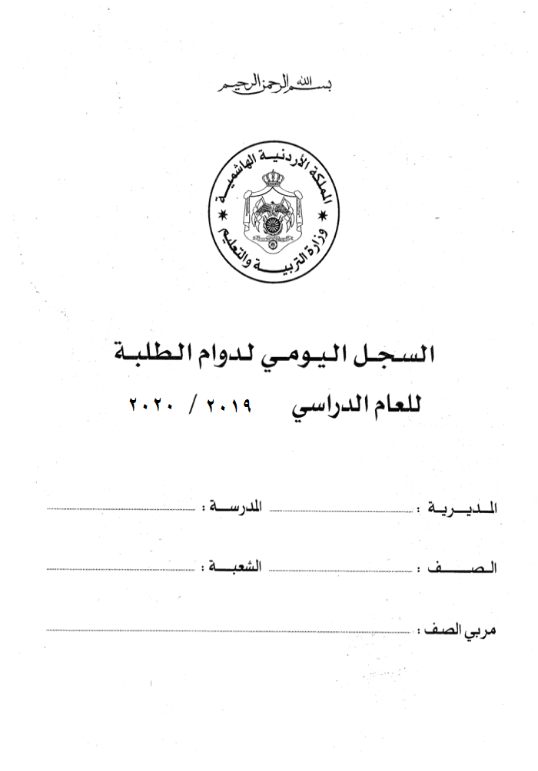

2022 / 2023

